Лист1
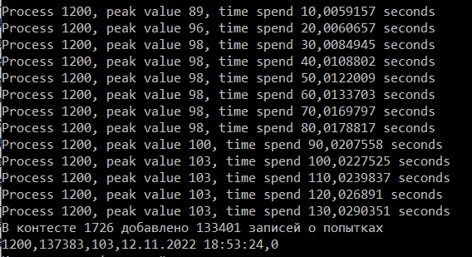
Время загрузки информации одного контеста (135 000 записей)
200 | 658025 | 56 | 11/12/22 | 0 | 658.025
400 | 331068 | 69 | 11/12/22 | 0 | 331.068
600 | 220792 | 78 | 11/12/22 | 0 | 220.792
800 | 165698 | 79 | 11/12/22 | 0 | 165.698
1200 | 137383 | 103 | 11/12/22 | 0 | 137.383
1400 | 134421 | 101 | 11/12/22 | 0 | 134.421
1600 | 141938 | 101 | 11/12/22 | 0 | 141.938
1800 | 137769 | 104 | 11/12/22 | 0 | 137.769
2000 | 129445 | 118 | 11/12/22 | 0 | 129.445
2200 | 128597 | 123 | 11/12/22 | 0 | 128.597
2400 | 123671 | 129 | 11/12/22 | 0 | 123.671
2600 | 125250 | 137 | 11/12/22 | 0 | 125.25
2800 | 123550 | 136 | 11/12/22 | 0 | 123.55
3000 | 123740 | 144 | 11/12/22 | 0 | 123.74
3600 | 125471 | 148 | 11/12/22 | 0 | 125.471
3800 | 125029 | 143 | 11/12/22 | 0 | 125.029
4000 | 120122 | 151 | 11/12/22 | 0 | 120.122
4200 | 124451 | 178 | 11/12/22 | 0 | 124.451
4400 | 120692 | 173 | 11/12/22 | 0 | 120.692
4600 | 120312 | 185 | 11/12/22 | 0 | 120.312
4800 | 122485 | 192 | 11/12/22 | 0 | 122.485
5000 | 119363 | 197 | 11/12/22 | 0 | 119.363
5200 | 118965 | 188 | 11/12/22 | 0 | 118.965
5400 | 121444 | 203 | 11/12/22 | 0 | 121.444
5800 | 119143 | 191 | 11/12/22 | 0 | 119.143
6000 | 121711 | 200 | 11/12/22 | 0 | 121.711
6400 | 122759 | 255 | 11/12/22 | 0 | 122.759
6600 | 117556 | 260 | 11/12/22 | 0 | 117.556
6800 | 114070 | 244 | 11/12/22 | 0 | 114.07
7000 | 119074 | 236 | 11/12/22 | 0 | 119.074
7200 | 118687 | 246 | 11/12/22 | 0 | 118.687
7400 | 137800 | 248 | 11/12/22 | 0 | 137.8
7600 | 117050 | 261 | 11/12/22 | 0 | 117.05
7800 | 164619 | 247 | 11/12/22 | 0 | 164.619
8000 | 140127 | 266 | 11/12/22 | 0 | 140.127
8200 | 144429 | 250 | 11/12/22 | 0 | 144.429
8400 | 120218 | 251 | 11/12/22 | 0 | 120.218

